zadanie_1
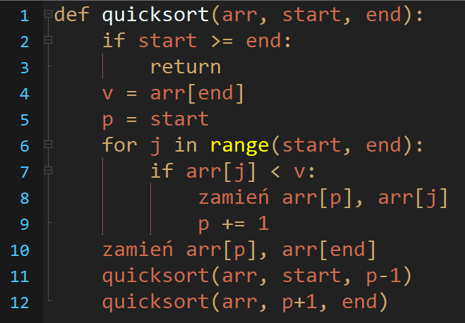
 | start | end | v | p | j | arr[j] < v | 0 | 1 | 2 | 3 | 4 | 5 | 6 | 7 | 8 | 9
 |  |  |  |  |  |  | 42 | 68 | 35 | 65 | 1 | 25 | 79 | 59 | 70 | 55

quicksort(arr, 0, 9)

zadanie_2
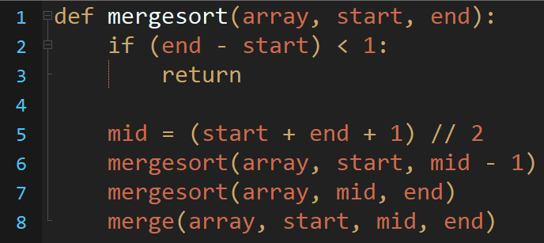
 | Poziom | start | end | mid | 0 | 1 | 2 | 3 | 4 | 5 | 6 | 7 | 8 | 9 | Poziom
 | 1 | 0 | 9 | 5 | 42 | 68 | 35 | 65 | 1 | 25 | 79 | 59 | 70 | 55 | 1

 | 2
 | 2 |  |  |  |  |  |  |  |  |  |  |  |  |  | 2

 | 3
 | 3 |  |  |  |  |  |  |  |  |  |  |  |  |  | 3
mergesort(array, 0, 9) | 3
 | 3

 | 4 |  |  |  |  |  |  |  |  |  |  |  |  |  | 4
 | 4

 | 4 |  |  |  |  |  |  |  |  |  |  |  |  |  | 5
 | 4

 | 5
 | 5

 | 4
 | 4

 | 4
 | 4

 | 5
 | 5

